1.รวม
โครงการภายใต้เป้าหมายแผนแม่บทย่อย : 040401 ประเทศไทยเป็นศูนย์กลางการซ่อมบำรุงอากาศยานในภูมิภาคโดยเฉพาะอากาศยานรุ่นใหม่
โครงการที่ปรากฎเป็นโครงการที่ผ่านการอนุมัติจากผู้บริหาร (M7) ของหน่วยงานเท่านั้น (ข้อมูล ณ เดือนมีนาคม 2565)

ชื่อโครงการ / การดำเนินงาน | ปีงบประมาณ | วันที่เริ่มต้นโครงการ | วันที่สิ้นสุดโครงการ | หน่วยงานระดับกองหรือเทียบเท่า | หน่วยงานระดับกรมหรือเทียบเท่า | หน่วยงานระดับกระทรวงหรือเทียบเท่า | ประเภทโครงการ | องค์ประกอบ | ปัจจัย | url |  | องค์ประกอบ | ปัจจัย
โครงการอบรมเชิงปฏิบัติการจัดตั้งศูนย์ทดสอบวัดความรู้ด้านการซ่อมบำรุงอากาศยาน ตามมาตรฐาน EASA | 2561 | มิถุนายน 2561 | กรกฎาคม 2561 | คณะวิศวกรรมศาสตร์ | มหาวิทยาลัยเทคโนโลยีราชมงคลธัญบุรี | กระทรวงการอุดมศึกษา วิทยาศาสตร์ วิจัยและนวัตกรรม |  | 040401V04 | 040401V04F02 |  | 040401V04F02
โครงการจัดตั้งศูนย์ทดสอบยานยนต์และยางล้อแห่งชาติ 2561 | 2561 | ตุลาคม 2560 | กันยายน 2561 | กองตรวจการมาตรฐาน 1 | สำนักงานมาตรฐานผลิตภัณฑ์อุตสาหกรรม | กระทรวงอุตสาหกรรม |  | 040401V02 | 040401V02F04 |  | 040401V02F04
โครงการอบรมหลักสูตรพื้นฐานอากาศยานแบบโบอิ้ง 737-600/700/800/900 (ค่าลงทะเบียนฝึกอบรม) | 2562 | มกราคม 2562 | มกราคม 2562 | คณะวิศวกรรมศาสตร์ | มหาวิทยาลัยเทคโนโลยีราชมงคลธัญบุรี | กระทรวงการอุดมศึกษา วิทยาศาสตร์ วิจัยและนวัตกรรม |  | 040401V04 | 040401V04F01 |  | 040401V04F01
โครงการอบรมเชิงปฏิบัติการเพื่อพัฒนาหลักสูตรอบรมระยะสั้นและการจัดตั้งศูนย์ฝึกอบรมด้านการซ่อมบำรุงอากาศยานตามมาตรฐาน EASA Part. 147 | 2562 | พฤศจิกายน 2561 | พฤศจิกายน 2561 | คณะวิศวกรรมศาสตร์ | มหาวิทยาลัยเทคโนโลยีราชมงคลธัญบุรี | กระทรวงการอุดมศึกษา วิทยาศาสตร์ วิจัยและนวัตกรรม |  | 040401V04 | 040401V04F01 |  | 040401V04F01
หลักสูตรฝึกอบรมระยะสั้นด้านการซ่อมบำรุงอากาศยานสำหรับผู้ทำงานด้านการซ่อมบำรุงอากาศยานตามมาตรฐาน EASA | 2562 | มีนาคม 2562 | กรกฎาคม 2562 | คณะวิศวกรรมศาสตร์ | มหาวิทยาลัยเทคโนโลยีราชมงคลธัญบุรี | กระทรวงการอุดมศึกษา วิทยาศาสตร์ วิจัยและนวัตกรรม |  | 040401V04 | 040401V04F01 |  | 040401V04F01
โครงการค่าใช้จ่ายในการพัฒนามาตรฐานยานยนต์ไฟฟ้า | 2562 | ตุลาคม 2561 | กันยายน 2562 | กองกำหนดมาตรฐาน | สำนักงานมาตรฐานผลิตภัณฑ์อุตสาหกรรม | กระทรวงอุตสาหกรรม |  | 040401V03 | 040401V03F02 |  | 040401V03F02
โครงการส่งเสริมการผลิตยานยนต์ไฟฟ้าในประเทศไทย 2562 | 2562 | ตุลาคม 2561 | กันยายน 2562 | กองควบคุมมาตรฐาน | สำนักงานมาตรฐานผลิตภัณฑ์อุตสาหกรรม | กระทรวงอุตสาหกรรม |  | 040401V02 | 040401V02F04 |  | 040401V02F04
นิทรรศการมหกรรมงานวิจัยแห่งชาติ ฯ | 2563 | สิงหาคม 2563 | สิงหาคม 2563 | สภาบันวิจัยและพัฒนา | มหาวิทยาลัยเทคโนโลยีราชมงคลกรุงเทพ | กระทรวงการอุดมศึกษา วิทยาศาสตร์ วิจัยและนวัตกรรม |  | 040401V02 | 040401V02F02 |  | 040401V02F02
โครงการพัฒนาทักษะผู้สอนด้านการซ่อมบำรุงอากาศยาน ตามมาตรฐาน EASA Module 9,10 และ Train the Trainer | 2563 | มกราคม 2563 | มกราคม 2563 | คณะวิศวกรรมศาสตร์ | มหาวิทยาลัยเทคโนโลยีราชมงคลธัญบุรี | กระทรวงการอุดมศึกษา วิทยาศาสตร์ วิจัยและนวัตกรรม |  | 040401V04 | 040401V04F04 |  | 040401V04F04
การศึกษาความเหมาะสมของหลักสูตรสาขาอุตสาหกรรมการบริการการบินกับการเติบโตของอุตสาหกรรมการบินในประเทศไทย | 2563 | เมษายน 2563 | เมษายน 2564 | คณะศิลปศาสตร์ | มหาวิทยาลัยเทคโนโลยีราชมงคลธัญบุรี | กระทรวงการอุดมศึกษา วิทยาศาสตร์ วิจัยและนวัตกรรม |  | 040401V04 | 040401V04F01 |  | 040401V04F01
โครงการปรับปรุงเส้นทางคมนาคมเพื่อสนับสนุนการเกษตร งบประมาณ ยี่สิบล้านบาทถ้วน | 2563 | ตุลาคม 2562 | กันยายน 2563 | แขวงทางหลวงชนบทพะเยา | กรมทางหลวงชนบท | กระทรวงคมนาคม |  | 040401V00 | 040401V00F00 |  | 040401V00F00
โครงการส่งเสริมการผลิตยานยนต์ไฟฟ้าในประเทศไทยและศูนย์ทดสอบยานยนต์และยางล้อแห่งชาติ | 2563 | ตุลาคม 2562 | มิถุนายน 2564 | กองตรวจการมาตรฐาน 3 | สำนักงานมาตรฐานผลิตภัณฑ์อุตสาหกรรม | กระทรวงอุตสาหกรรม |  | 040401V02 | 040401V02F04 |  | 040401V02F04
โครงการบูรณะทางผิวแอสฟัลต์ ทางหลวงหมายเลข 1301 ตอน หนองระมาน-วังโป่ง กม.15+050-กม.17+250 | 2564 | ตุลาคม 2563 | กันยายน 2564 | แขวงทางหลวงเพชรบูรณ์ที่ 2 (บึงสามพัน) | กรมทางหลวง | กระทรวงคมนาคม |  | 040401V03 | 040401V03F01 |  | 040401V03F01
โครงการอบรมภาษาอังกฤษ TOEIC สำหรับนักศึกษาในสาขาวิชาธุรกิจการบิน (ภาคเรียนที่ 1) | 2565 | มกราคม 2565 | กุมภาพันธ์ 2565 | คณะบริหารธุรกิจ | มหาวิทยาลัยเทคโนโลยีราชมงคลกรุงเทพ | กระทรวงการอุดมศึกษา วิทยาศาสตร์ วิจัยและนวัตกรรม |  | 040401V05 | 040401V05F04 | https://emenscr.nesdc.go.th/viewer/view.html?id=nrGM6xjBVGidg25o3WW1 | 040401V05F04
โครงการยกระดับความสามารถของผู้ประกอบการในอุตสาหกรรมยานยนต์สู่อุตสาหกรรมอากาศยาน | 2563 | มีนาคม 2563 | กันยายน 2563 | กองนโยบายอุตสาหกรรมมหาภาค | สำนักงานเศรษฐกิจอุตสาหกรรม | กระทรวงอุตสาหกรรม |  | 040401V04 | 040401V04F02 |  | 040401V04F02 | 040402V03 | 040402F0301
โครงการยกระดับความสามารถของผู้ประกอบการในอุตสาหกรรมยานยนต์สู่อุตสาหกรรมอากาศยาน | 2564 | พฤศจิกายน 2563 | สิงหาคม 2564 | กองนโยบายอุตสาหกรรมมหาภาค | สำนักงานเศรษฐกิจอุตสาหกรรม | กระทรวงอุตสาหกรรม |  | 040401V04 | 040401V04F02 |  | 040401V04F02 | 040402V03 | 040402F0301
โครงการพัฒนาศูนย์วิเคราะห์ข้อมูลเชิงลึกอุตสาหกรรมซ่อมบำรุงและผลิตชิ้นส่วนอากาศยาน | 2563 | เมษายน 2563 | ธันวาคม 2563 | กองนโยบายอุตสาหกรรมรายสาขา 1 | สำนักงานเศรษฐกิจอุตสาหกรรม | กระทรวงอุตสาหกรรม |  | 040401V05 | 040401V05F01 |  | 040401V05F01 | 040402V06 | 040402F0601
โครงการพัฒนาศูนย์วิเคราะห์ข้อมูลเชิงลึกอุตสาหกรรมซ่อมบำรุงและผลิตชิ้นส่วนอากาศยาน | 2564 | ตุลาคม 2563 | กันยายน 2564 | กองนโยบายอุตสาหกรรมรายสาขา 1 | สำนักงานเศรษฐกิจอุตสาหกรรม | กระทรวงอุตสาหกรรม |  | 040401V05 | 040401V05F01 |  | 040401V05F01 | 040402V06 | 040402F0601
โครงการพัฒนาฐานข้อมูลและคาดการณ์เทคโนโลยีสำหรับอุตสาหกรรมอนาคต | 2565 | ตุลาคม 2564 | กันยายน 2565 | สำนักพัฒนาเทคโนโลยีกิจการอวกาศ | สำนักงานพัฒนาเทคโนโลยีอวกาศและภูมิสารสนเทศ (องค์การมหาชน) | กระทรวงการอุดมศึกษา วิทยาศาสตร์ วิจัยและนวัตกรรม |  | 040401V02 | 040401V02F03 |  | 040401V02F03 | 040402V06 | 040402F0604

 |  |  |  |  |  |  |  | 040401V05 | 040401F0503
 |  | ย้ายมาจาก 040402 |  |  |  |  |  | 040401V05 | 040401F0504

2.เรียง VC
 |  | โครงการภายใต้เป้าหมายแผนแม่บทย่อย : 040401 ประเทศไทยเป็นศูนย์กลางการซ่อมบำรุงอากาศยานในภูมิภาคโดยเฉพาะอากาศยานรุ่นใหม่
โครงการที่ปรากฎเป็นโครงการที่ผ่านการอนุมัติจากผู้บริหาร (M7) ของหน่วยงานเท่านั้น (ข้อมูล ณ เดือนมีนาคม 2565)

องค์ประกอบ | ปัจจัย | ชื่อโครงการ / การดำเนินงาน | ปีงบประมาณ | วันที่เริ่มต้นโครงการ | วันที่สิ้นสุดโครงการ | หน่วยงานระดับกองหรือเทียบเท่า | หน่วยงานระดับกรมหรือเทียบเท่า | หน่วยงานระดับกระทรวงหรือเทียบเท่า | ประเภทโครงการ | url
040401V00 | 040401V00F00 | โครงการปรับปรุงเส้นทางคมนาคมเพื่อสนับสนุนการเกษตร งบประมาณ ยี่สิบล้านบาทถ้วน | 2563 | ตุลาคม 2562 | กันยายน 2563 | แขวงทางหลวงชนบทพะเยา | กรมทางหลวงชนบท | กระทรวงคมนาคม |  |  | 040401V00F00
040401V02 | 040401V02F02 | นิทรรศการมหกรรมงานวิจัยแห่งชาติ ฯ | 2563 | สิงหาคม 2563 | สิงหาคม 2563 | สภาบันวิจัยและพัฒนา | มหาวิทยาลัยเทคโนโลยีราชมงคลกรุงเทพ | กระทรวงการอุดมศึกษา วิทยาศาสตร์ วิจัยและนวัตกรรม |  |  | 040401V02F02
040401V02 | 040401V02F03 | โครงการพัฒนาฐานข้อมูลและคาดการณ์เทคโนโลยีสำหรับอุตสาหกรรมอนาคต | 2565 | ตุลาคม 2564 | กันยายน 2565 | สำนักพัฒนาเทคโนโลยีกิจการอวกาศ | สำนักงานพัฒนาเทคโนโลยีอวกาศและภูมิสารสนเทศ (องค์การมหาชน) | กระทรวงการอุดมศึกษา วิทยาศาสตร์ วิจัยและนวัตกรรม |  |  | 040401V02F03
040401V02 | 040401V02F04 | โครงการจัดตั้งศูนย์ทดสอบยานยนต์และยางล้อแห่งชาติ 2561 | 2561 | ตุลาคม 2560 | กันยายน 2561 | กองตรวจการมาตรฐาน 1 | สำนักงานมาตรฐานผลิตภัณฑ์อุตสาหกรรม | กระทรวงอุตสาหกรรม |  |  | 040401V02F04
040401V02 | 040401V02F04 | โครงการส่งเสริมการผลิตยานยนต์ไฟฟ้าในประเทศไทย 2562 | 2562 | ตุลาคม 2561 | กันยายน 2562 | กองควบคุมมาตรฐาน | สำนักงานมาตรฐานผลิตภัณฑ์อุตสาหกรรม | กระทรวงอุตสาหกรรม |  |  | 040401V02F04
040401V02 | 040401V02F04 | โครงการส่งเสริมการผลิตยานยนต์ไฟฟ้าในประเทศไทยและศูนย์ทดสอบยานยนต์และยางล้อแห่งชาติ | 2563 | ตุลาคม 2562 | มิถุนายน 2564 | กองตรวจการมาตรฐาน 3 | สำนักงานมาตรฐานผลิตภัณฑ์อุตสาหกรรม | กระทรวงอุตสาหกรรม |  |  | 040401V02F04
040401V03 | 040401V03F01 | โครงการบูรณะทางผิวแอสฟัลต์ ทางหลวงหมายเลข 1301 ตอน หนองระมาน-วังโป่ง กม.15+050-กม.17+250 | 2564 | ตุลาคม 2563 | กันยายน 2564 | แขวงทางหลวงเพชรบูรณ์ที่ 2 (บึงสามพัน) | กรมทางหลวง | กระทรวงคมนาคม |  |  | 040401V03F01
040401V03 | 040401V03F02 | โครงการค่าใช้จ่ายในการพัฒนามาตรฐานยานยนต์ไฟฟ้า | 2562 | ตุลาคม 2561 | กันยายน 2562 | กองกำหนดมาตรฐาน | สำนักงานมาตรฐานผลิตภัณฑ์อุตสาหกรรม | กระทรวงอุตสาหกรรม |  |  | 040401V03F02
040401V04 | 040401V04F01 | โครงการอบรมหลักสูตรพื้นฐานอากาศยานแบบโบอิ้ง 737-600/700/800/900 (ค่าลงทะเบียนฝึกอบรม) | 2562 | มกราคม 2562 | มกราคม 2562 | คณะวิศวกรรมศาสตร์ | มหาวิทยาลัยเทคโนโลยีราชมงคลธัญบุรี | กระทรวงการอุดมศึกษา วิทยาศาสตร์ วิจัยและนวัตกรรม |  |  | 040401V04F01
040401V04 | 040401V04F01 | โครงการอบรมเชิงปฏิบัติการเพื่อพัฒนาหลักสูตรอบรมระยะสั้นและการจัดตั้งศูนย์ฝึกอบรมด้านการซ่อมบำรุงอากาศยานตามมาตรฐาน EASA Part. 147 | 2562 | พฤศจิกายน 2561 | พฤศจิกายน 2561 | คณะวิศวกรรมศาสตร์ | มหาวิทยาลัยเทคโนโลยีราชมงคลธัญบุรี | กระทรวงการอุดมศึกษา วิทยาศาสตร์ วิจัยและนวัตกรรม |  |  | 040401V04F01
040401V04 | 040401V04F01 | หลักสูตรฝึกอบรมระยะสั้นด้านการซ่อมบำรุงอากาศยานสำหรับผู้ทำงานด้านการซ่อมบำรุงอากาศยานตามมาตรฐาน EASA | 2562 | มีนาคม 2562 | กรกฎาคม 2562 | คณะวิศวกรรมศาสตร์ | มหาวิทยาลัยเทคโนโลยีราชมงคลธัญบุรี | กระทรวงการอุดมศึกษา วิทยาศาสตร์ วิจัยและนวัตกรรม |  |  | 040401V04F01
040401V04 | 040401V04F01 | การศึกษาความเหมาะสมของหลักสูตรสาขาอุตสาหกรรมการบริการการบินกับการเติบโตของอุตสาหกรรมการบินในประเทศไทย | 2563 | เมษายน 2563 | เมษายน 2564 | คณะศิลปศาสตร์ | มหาวิทยาลัยเทคโนโลยีราชมงคลธัญบุรี | กระทรวงการอุดมศึกษา วิทยาศาสตร์ วิจัยและนวัตกรรม |  |  | 040401V04F01
040401V04 | 040401V04F02 | โครงการอบรมเชิงปฏิบัติการจัดตั้งศูนย์ทดสอบวัดความรู้ด้านการซ่อมบำรุงอากาศยาน ตามมาตรฐาน EASA | 2561 | มิถุนายน 2561 | กรกฎาคม 2561 | คณะวิศวกรรมศาสตร์ | มหาวิทยาลัยเทคโนโลยีราชมงคลธัญบุรี | กระทรวงการอุดมศึกษา วิทยาศาสตร์ วิจัยและนวัตกรรม |  |  | 040401V04F02
040401V04 | 040401V04F02 | โครงการยกระดับความสามารถของผู้ประกอบการในอุตสาหกรรมยานยนต์สู่อุตสาหกรรมอากาศยาน | 2563 | มีนาคม 2563 | กันยายน 2563 | กองนโยบายอุตสาหกรรมมหาภาค | สำนักงานเศรษฐกิจอุตสาหกรรม | กระทรวงอุตสาหกรรม |  | https://emenscr.nesdc.go.th/viewer/view.html?id=nrGM6xjBVGidg25o3WW1 | 040401V04F02
040401V04 | 040401V04F02 | โครงการยกระดับความสามารถของผู้ประกอบการในอุตสาหกรรมยานยนต์สู่อุตสาหกรรมอากาศยาน | 2564 | พฤศจิกายน 2563 | สิงหาคม 2564 | กองนโยบายอุตสาหกรรมมหาภาค | สำนักงานเศรษฐกิจอุตสาหกรรม | กระทรวงอุตสาหกรรม |  |  | 040401V04F02
040401V04 | 040401V04F04 | โครงการพัฒนาทักษะผู้สอนด้านการซ่อมบำรุงอากาศยาน ตามมาตรฐาน EASA Module 9,10 และ Train the Trainer | 2563 | มกราคม 2563 | มกราคม 2563 | คณะวิศวกรรมศาสตร์ | มหาวิทยาลัยเทคโนโลยีราชมงคลธัญบุรี | กระทรวงการอุดมศึกษา วิทยาศาสตร์ วิจัยและนวัตกรรม |  |  | 040401V04F04
040401V05 | 040401V05F01 | โครงการพัฒนาศูนย์วิเคราะห์ข้อมูลเชิงลึกอุตสาหกรรมซ่อมบำรุงและผลิตชิ้นส่วนอากาศยาน | 2563 | เมษายน 2563 | ธันวาคม 2563 | กองนโยบายอุตสาหกรรมรายสาขา 1 | สำนักงานเศรษฐกิจอุตสาหกรรม | กระทรวงอุตสาหกรรม |  |  | 040401V05F01
040401V05 | 040401V05F01 | โครงการพัฒนาศูนย์วิเคราะห์ข้อมูลเชิงลึกอุตสาหกรรมซ่อมบำรุงและผลิตชิ้นส่วนอากาศยาน | 2564 | ตุลาคม 2563 | กันยายน 2564 | กองนโยบายอุตสาหกรรมรายสาขา 1 | สำนักงานเศรษฐกิจอุตสาหกรรม | กระทรวงอุตสาหกรรม |  |  | 040401V05F01
040401V05 | 040401V05F04 | โครงการอบรมภาษาอังกฤษ TOEIC สำหรับนักศึกษาในสาขาวิชาธุรกิจการบิน (ภาคเรียนที่ 1) | 2565 | มกราคม 2565 | กุมภาพันธ์ 2565 | คณะบริหารธุรกิจ | มหาวิทยาลัยเทคโนโลยีราชมงคลกรุงเทพ | กระทรวงการอุดมศึกษา วิทยาศาสตร์ วิจัยและนวัตกรรม |  |  | 040401V05F04

040401V05 | 040401F0503
040401V05 | 040401F0504

2.Pivot vc
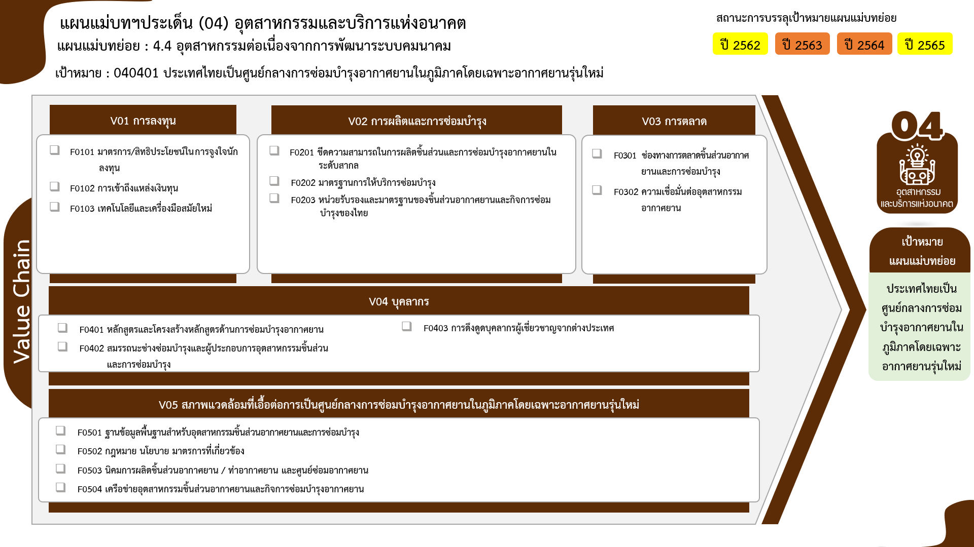
องค์ประกอบ/ปัจจัย | ปีงบประมาณ
 | 2561 | 2562 | 2563 | 2564 | รวมจำนวนโครงการทั้งหมด
040401V02 | 1 | 1 | 2 |  | 5
040401V02F02 |  |  | 1 |  | 1
1 โครงการ
040401V02F03 |  |  |  |  | 1
0 โครงการ
0 โครงการ
1 โครงการ
1 โครงการ
040401V02F04 | 1 | 1 | 1 |  | 3
0 โครงการ
3 โครงการ
1 โครงการ
040401V03 |  | 1 |  | 1 | 2
040401V03F01 |  |  |  | 1 | 1
040401V03F02 |  | 1 |  |  | 1
040401V04 | 1 | 3 | 3 | 1 | 8
4 โครงการ
1 โครงการ
040401V04F01 |  | 3 | 1 |  | 4
3 โครงการ
040401V04F02 | 1 |  | 1 | 1 | 3
040401V04F04 |  |  | 1 |  | 1
2 โครงการ
โครงการที่ไม่สอดคล้องกับองค์ประกอบและปัจจัยใดของเป้าหมายแผนแม่บทย่อย จำนวน 1 โครงการ
040401V05 |  |  | 1 | 1 | 3
0 โครงการ
0 โครงการ
รวมทั้งสิ้น 19 โครงการ
040401V05F01 |  |  | 1 | 1 | 2
1 โครงการ
040401V05F04 |  |  |  |  | 1
ไม่สอดคล้องกับ v และ F ใด |  |  | 1 |  | 1
040401V00F00 |  |  | 1 |  | 1
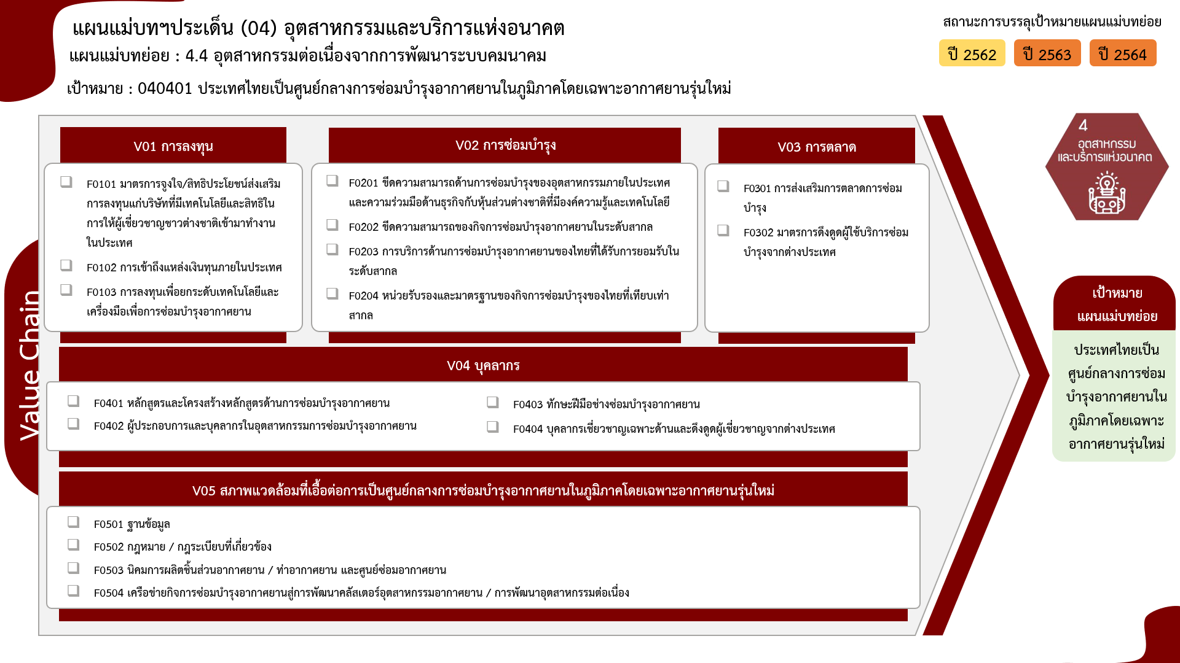
รวมจำนวนโครงการทั้งหมด | 2 | 5 | 7 | 3 | 19

0 โครงการ
1 โครงการ
0 โครงการ
1 โครงการ
1 โครงการ
0 โครงการ
1 โครงการ
0 โครงการ
3 โครงการ
*F00 หมายถึง โครงการไม่สอดคล้องกับองค์ประกอบและปัจจัยใดของเป้าหมายแผนแม่บทย่อย

4 โครงการ
3 โครงการ
0 โครงการ
1 โครงการ

2 โครงการ
0 โครงการ
รวมทั้งสิ้น 19 โครงการ
0 โครงการ
1 โครงการ

